Накладная-№3
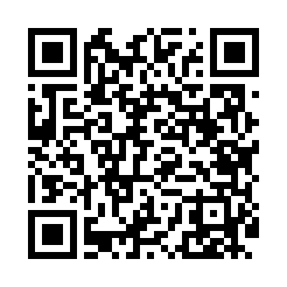
Номер товарно-транспортной накладной: |  |  | Торговый представитель: Amriyev Muhammad
Поставщик: Toshkent falcon fly 2 |  |  | Телефон торгового представителя: +998972880505
Дата отгрузки: 07.12.2025 |  |  | Контрагент: """" Klient
Дата консигнации: |  |  | Адрес:
Доставщик: |  |  | Телефон:
Телефон доставщика:
Время заказа: 07.12.2025 14:37:58
№ | Штрих-код | Название товаров (работ,услуг) | Количество | Количество в кейсе | Цена | Сумма
 |  |  | 110 |  |  | 214.5
1 | 6920250671048 | Пластмас салатница 31106 15x13x4 см DB-67-104 | 55 | 55 шт. | 1.30 | 71.50
2 | 6920250567884 | Пластиковый салатница 60409 DB-67-88 | 55 | 55 шт. | 2.60 | 143
Итого: 214.5$|->UZS: 2,681,250.00

